Sheet2
퇴직금 계산 |  | 신우 | 노동청 계산기
 | 2월 급여 | 4,284,900 | 4,284,900
 | 3월 급여 | 4,284,900 | 4,284,900
 | 4월 급여 | 4,284,900 | 4,284,900
 | 급여총액 | 12,854,700 | 12,854,700
 | 근무일수 | 89 | 89
 | 1일 평균임금 |  | 144,434.8 |  | 1일 평균임금 = 퇴직일 이전 3개월간에 지급받은 임금 총액 (A+B+C)/퇴직일 이전 3개월간의 총 일수
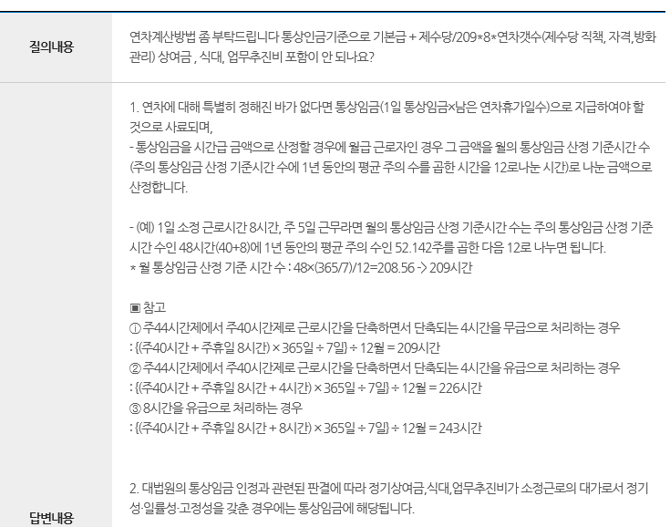
 | 근무일수 | 3년 145일 | 1,241
 | 퇴직금 | 14,556,921 | 15,104,799.93 | 547,878.93 | 퇴직금 = 1일 평균임금 × 30(일) × (재직일수/365)
연차수당 계산
 | 월기본 급여 |  | 4,284,900
 | 시급 |  | 20,501.91 |  | 시급 = 월기본급여 / 209(총근무시간 : 8시간 주 5일 근무)
 | 1일 연차수당 |  | 164,015.31 |  | 1일 수당 = 시급 x 8(시간)
 | 잔여 연차 | 9 | 9
 | 연차수당 |  | 1,476,137.80

체불임금
 | 2017.10 | 3,937,950 | 3,937,950
 | 2017.12 | 3,813,895 | 3,813,895
 | 2018.01 | 3,937,950 | 3,937,950
 | 2018.02 | 3,937,950 | 3,937,950
 | 2018.03 | 4,045,580 | 4,045,580
 | 2018.04 | 5,168,270 | 3,937,950
 | 2018.05 |  | 1,285,470 | 소득세 없음
 |  |  | -57,820 | 국민연금
 |  |  | -8,356 | 고용보험
 |  |  | -43,050 | 의료보험
 | 임금총액 | 24,841,595 | 24,787,519
진정서 총액 |  |  | 41,368,456.73

 | 출장비 |  | 165,000 | 비용은 노동청에서 보호하는 범위를 벗어남-민사에서 진행해야 함
민사 총액 |  |  | 41,533,456.73

